GLN
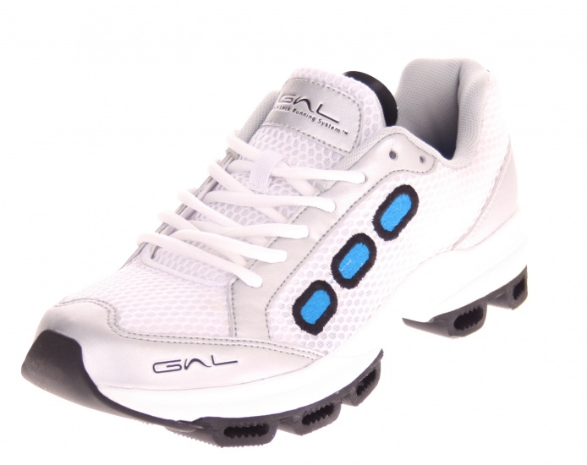
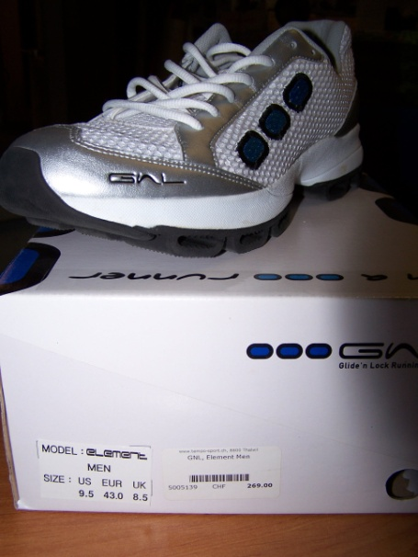
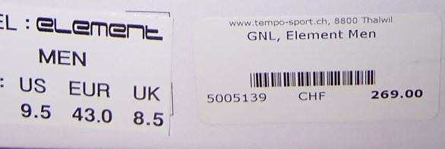
 |  |  |  |  | GNL RUNNING HOMME Modèle ELEMENT

Prix public originel 180€ (voir photo prix en francs suisse). Aujourd’hui, vendu sur E Bay à 85€ et sur Amazon à 70.16£ (Port inclus).

Article | Model | EUR | 40.5 | 41 | 42 | 42.5 | Total
Element | GNL Running Mens |  | 5 | 13 | 19 | 16 | 53

